Sheet1
B0 | B1 | B2 | B3 | B4 | B5 | B6 | B7
K3 | K2 | K1 | X | K3 | K2 | K1 | X |  |  | KSn | Value[4] |  | KSn | Value[4] |  | KSn | Value[4]
KS1 |  |  |  | KS2 |  |  |  | BYTE1 | K1 | K1S1 | 4-0-0-0 | K2 | K2S1 | 2-0-0-0 | K3 | K3S1 | 1-0-0-0
KS3 |  |  |  | KS4 |  |  |  | BYTE2 |  | K1S2 | 0-4-0-0 |  | K2S2 | 0-2-0-0 |  | K3S2 | 0-1-0-0
KS5 |  |  |  | KS6 |  |  |  | BYTE3 |  | K1S3 | 0-0-4-0 |  | K2S3 | 0-0-2-0 |  | K3S3 | 0-0-1-0
KS7 |  |  |  | KS8 |  |  |  | BYTE4 |  | K1S4 | 0-0-0-4 |  | K2S4 | 0-0-0-2 |  | K3S4 | 0-0-0-1
 |  |  |  |  |  |  |  |  |  | K1S5 | 64-0-0-0 |  | K2S5 | 32-0-0-0 |  | K3S5 | 16-0-0-0
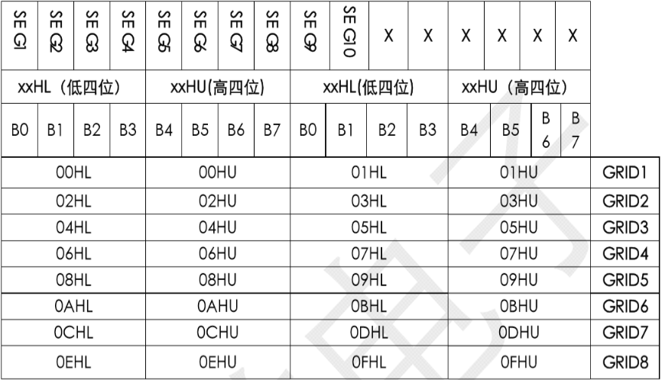
 |  |  |  |  |  |  |  |  |  | K1S6 | 0-64-0-0 |  | K2S6 | 0-32-0-0 |  | K3S6 | 0-16-0-0
K3 | K2 | K1 | X | K3 | K2 | K1 | X |  |  | K1S7 | 0-0-64-0 |  | K2S7 | 0-0-32-0 |  | K3S7 | 0-0-16-0
KS1 |  |  |  | KS2 |  |  |  | BYTE1 |  | K1S8 | 0-0-0-64 |  | K2S8 | 0-0-0-32 |  | K3S8 | 0-0-0-16
KS3 |  |  |  | KS4 |  |  |  | BYTE2
KS5 |  |  |  | KS6 |  |  |  | BYTE3

KS7 |  |  |  | KS8 |  |  |  | BYTE4 |  |  |  | 数码管地址 |  |  |  | LED灯地址
 |  |  |  |  |  |  |  |  |  |  |  |  |  | 0xC0,0xC2,0xC4,0xC6,0xC8,0xCA,0xCC,0xCE |  |  |  | 0xC1,0xC3,0xC5,0xC7,0xC9,0xCB,0xCD,0xCF
 |  |  |  |  |  |  |  |  |  |  |  | C0 | 11000000 |  |  | C1 | 11000001 | SEG9-GR1
K3 | K2 | K1 | X | K3 | K2 | K1 | X |  |  |  |  | C2 | 11000010 |  |  | C3 | 11000011
KS1 |  |  |  | KS2 |  |  |  | BYTE1 |  |  |  | C4 | 11000100 |  |  | C5 | 11000101
KS3 |  |  |  | KS4 |  |  |  | BYTE2 |  |  |  | C6 | 11000110 |  |  | C7 | 11000111
KS5 |  |  |  | KS6 |  |  |  | BYTE3 |  |  |  | C8 | 11001000 |  |  | C9 | 11001001
KS7 |  |  |  | KS8 |  |  |  | BYTE4 |  |  |  | CA | 11001010 |  |  | CB | 11001011
 |  |  |  |  |  |  |  |  |  |  |  | CC | 11001100 |  |  | CD | 11001101
K3 | K2 | K1 | X | K3 | K2 | K1 | X |  |  |  |  | CE | 11001110 |  |  | CF | 11001111
KS1 |  |  |  | KS2 |  |  |  | BYTE1
KS3 |  |  |  | KS4 |  |  |  | BYTE2
KS5 |  |  |  | KS6 |  |  |  | BYTE3
KS7 |  |  |  | KS8 |  |  |  | BYTE4

